画面詳細
プロジェクト名 |  |  |  | システム名 |  | 画面レイアウト設計書 |  |  |  |  |  |  | 作成者 |  | 作成日 |  | 更新者 |  | 更新日
体験型Java研修 |  |  |  | LMS学習管理システム |  | セクション詳細画面 |  |  |  |  |  |  | 臼井 |  | 2021-03-12

 | 画面イメージ

 |  | 【受講生権限】
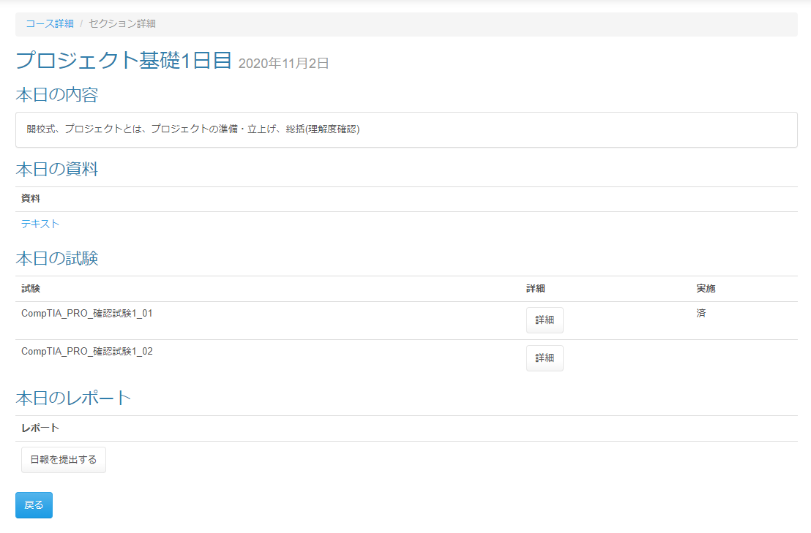
実装対象外

 |  | 試験が未公開の場合

 | 画面表示項目
 | No |  | 項目名 |  | データ元 |  |  |  |  | 備考 |  |  |  |  |  |  |  | 権限ごとの 表示可否
 |  |  |  |  | テーブル名 |  |  | フィールド |  |  |  |  |  |  |  |  |  | 受 | 講 | 企 | 管 | 育
 | 1 |  | パンくずリスト |  | - |  |  | - |  | 「（『コース詳細』リンク） / セクション詳細」と表示 |  |  |  |  |  |  |  | ○ | ○ | - | ○
 | タイトル
 | 2 |  | タイトル |  | m_section |  |  | section_name |  | セクション名をタイトルとして表示 |  |  |  |  |  |  |  | ○ | ○ | - | ○
 | 3 |  | 日付 |  | m_section |  |  | date |  | 「yyyy年M月d日」形式 |  |  |  |  |  |  |  | ○ | ○ | - | ○
 | 本日の内容
 | 4 |  | 概要 |  | m_section |  |  | section_description |  | 未登録の場合「※内容が登録されていません！！」と赤字で表示 |  |  |  |  |  |  |  | ○ | ○ | - | ○
 | 本日の試験 ※未登録の場合は非表示
 | 5 |  | 試験（＋公開日時） |  | m_exam |  |  | exam_name |  | ・試験が未公開の場合 ： 「試験名(HH:mm公開)」と表示 ・試験が公開済の場合 ： 「試験名」と表示 |  |  |  |  |  |  |  | ○ | ○ | - | -
 | 6 |  |  |  | t_exam_section |  |  | public_data |  |  |  |  |  |  |  |  |  | ○ | ○ | - | -
 | 7 |  | 詳細 |  | - |  |  | - |  | ・試験が未公開の場合 ： 『詳細』ボタン非表示 ・試験が公開済の場合 ： 『詳細』ボタン表示 |  |  |  |  |  |  |  | ○ | - | - | -
 | 8 |  | 実施 |  | - |  |  | - |  | ・試験が未実施の場合 ： 何も表示しない ・試験が実施済の場合 ： 「済」と表示 |  |  |  |  |  |  |  | ○ | - | - | - |  | Task.19
 | 本日のレポート ※未登録の場合は非表示
 | 11 |  | レポート |  | m_daily_report |  |  | report_name |  | ・レポート提出済の場合: 『提出済み｛レポート名｝を確認する』ボタンを表示 ・レポート未提出の場合: 『｛レポート名｝を提出する』ボタンを表示 |  |  |  |  |  |  |  | ○ | - | - | -
 | フッター
 | 12 |  | 『戻る』ボタン |  | - |  |  | - |  |  |  |  |  |  |  |  |  | ○ | ○ | - | ○ |  | Task.19

 | 入力パラメータ
 | No |  | 項目名 |  | 物理名 |  | コントロール |  | FORMクラスの入力チェック |  |  |  |  | 送信 方法 |  | 備考
 |  |  |  |  |  |  |  |  | 必須 | 桁数 | 最大値 | 最小値 | その他
 | 『コース詳細』リンク押下
 | 1 |  | セクションID |  | sectionId |  | - |  | - | - | - | - | - | - |  | URLパラメータで送信
 | 『詳細』ボタン押下
 | 2 |  | 試験・セクションID |  | examSectionId |  | hidden |  | - | - | - | - | - | POST
 | 『｛レポート名｝を提出する』ボタン
 | 3 |  | 日報ID |  | dailyReportId |  | hidden |  | - | - | - | - | - | POST
 | 4 |  | セクションID |  | sectionId |  | hidden |  | - | - | - | - | - | POST
 | 5 |  | コースID |  | courseId |  | hidden |  | - | - | - | - | - | POST
 | 6 |  | 日付 |  | date |  | hidden |  | - | - | - | - | - | POST
 | 『提出済み｛レポート名｝を確認する』ボタン押下
 | 7 |  | 日報ID |  | dailyReportId |  | hidden |  | - | - | - | - | - | POST
 | 8 |  | セクションID |  | sectionId |  | hidden |  | - | - | - | - | - | POST
 | 9 |  | コースID |  | courseId |  | hidden |  | - | - | - | - | - | POST
 | 10 |  | 日付 |  | date |  | hidden |  | - | - | - | - | - | POST
 | 11 |  | レポート提出ID |  | dailyReportSubmitId |  | hidden |  | - | - | - | - | - | POST
 | 『戻る』ボタン押下 |  |  |  |  |  |  |  |  |  |  |  |  |  |  |  |  |  |  |  |  |  | Task.19
 | - |  | なし |  | - |  | - |  | - | - | - | - | - | -

